Venv
pip list | Список установленных пакетов
pip install -U | Обновление пакета(ов)

Теперь установим библиотеки, которые будем использовать в программе. С помощью главного меню переходим в настройки File → Settings. Где переходим в Project: project_name → Project Interpreter.
Кнопка с плюсом добавляет пакет в окружение;
Кнопка с минусом удаляет пакет из окружения;
Кнопка с треугольником обновляет пакет;
Кнопка с глазом включает отображение ранних релизов для пакетов.
Для запуска программы, необходимо создать профиль с конфигурацией. Для этого в верхнем правом углу нажимаем на кнопку Add Configuration.... Откроется окно Run/Debug Configurations, где нажимаем на кнопку с плюсом (Add New Configuration) в правом верхнем углу и выбираем Python.

Далее указываем в поле Name имя конфигурации и в поле Script path расположение Python файла с кодом программы. Остальные параметры не трогаем. В завершение нажимаем на Apply, затем на OK.
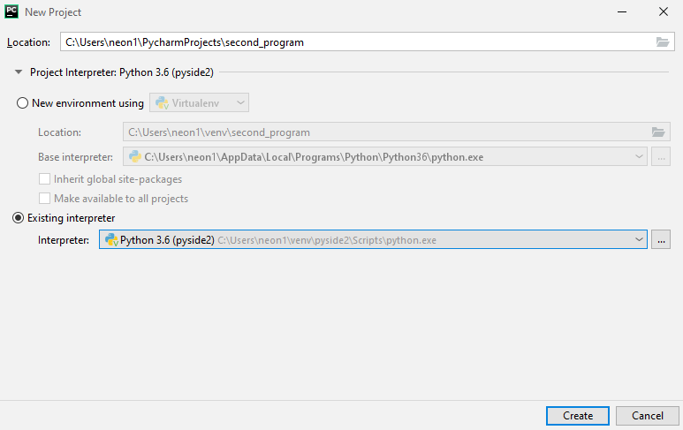

Теперь вы можете активировать виртуальное окружение с помощью следующей команды:

source ./.venv/bin/activate

Чтобы выйти из виртуального окружения, отключите его. Это можно сделать так:

(.venv) $ deactivate

Сжечь дотла.

rm -r .venv

